Sheet1
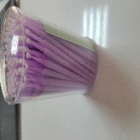
BAĞLAYICI TARİFE BİLGİSİ DETAY BİLGİSİ
 | BTB Numarasi: | TR340000230086
 | Gtip No: | 901849900029
 | Ge?erlilik Bsg.Tarihi: | 23/05/2023
 | Siniflandirmanin Gerek?esi:
 | GENEL YORUM KURALLARININ 1 VE 6 INCI MADDELERİ, 90.18 TARİFE POZİSYONU AÇIKLAMA NOTLARI, İSTANBUL LABORATUVAR MÜDÜRLÜĞÜNÜN 10.05.2023 TARİHLİ VE 3423BTB0865 SAYILI ANALİZ RAPORU
 | Esyanin Tanimi:
 | DENTAL YAPIŞTIRMA İŞLEMLERİNDE DİŞ YAPIŞTIRMA MADDESİNİ DOĞRU BİR ŞEKİLDE YERLEŞTİRMEK İÇİN BİR APLİKATÖR OLARAK DİŞ HEKİMLERİ TARAFINDAN MANUEL KULLANIM İÇİN TASARLANMIŞ TEK KULLANIMLIK 400 ADETLİK PAKETLENMİŞ AMBALAJDA SATIŞA SUNULMUŞ MOR RENKLİ PLASTİK SAPLI MİKRO FIRÇA

